Баг-репорты к заданию 1
Баг-репорты по результатам тестирования функционала веб-приложения https://lifebeta.ru/special/qa-test/

ID баг-репорта | БР-1 | БР-2 | БР-3 | БР-4 | БР-5 | БР-6 | БР-7 | БР-8 | БР-9 | БР-10 | БР-11 | БР-12 | БР-13 | Предложение по улучшению
Заголовок | Текст вопроса № 10 повторяет текст вопроса № 6 | На странице с заголовком "Я вижу цвета как Михаил Врубель" в конце первого абзаца после восклицательного знака есть точка | Текст комментария при выборе четвертого (последнего) серого кружка на вопрос № 3 "Ага, вас не проведешь", хотя ответ неверный | Кнопка "Узнать больше" на странице с заголовком "Я вижу цвета как Михаил Врубель" некликабельна | Кнопка "Узнать больше" на странице с заголовком "Я вижу цвета как Винсент Ван Гог" некликабельна | Кнопка "Узнать больше" на странице с заголовком "Я вижу цвета как Энди Уорхол" некликабельна | Элемент-образец в вопросе № 1 является изображением без указания кода цвета и может отображаться в разных окружениях по-разному, не совпадая с правильным ответом | На экране вопроса № 7 отображаются две картинки, а не четыре | На главном экране кнопка "Начать" наезжает на текст см. ссылку 10 | На экране вопроса № 1 кнопка "Далее" наезжает на круги - варианты ответов см. ссылку 10 | На экране вопроса № 5 кнопка "Далее" наезжает на текст см. ссылку 10 | Комментарий на экране вопроса № 7 отображается далеко от кнопки "Далее" см. ссылку 10 | Кнопка "Далее" на экране вопроса № 9 наезжает на текст комментария см. ссылку 10 | На мой взгляд было бы гораздо удобнее для пользователя, если бы после выбора ответа нужно было бы нажать на кнопку, например, "Выбрать" или "Отправить ответ". Это даст возможность перевыбрать ответ. К тому же пользователь может случайно нажать на какой-либо ответ. Это особенно актуально для мобильного приложения, т.к. варианты ответов не помещаются на экране полностью и возникает необходимость скроллить. В этот момент возможен случайный тап на какой-либо ответ. Я понимаю, что это шуточный рекламный тест, однако, пользователь должен быть хотя бы предупрежден о том, что ответ выбирается сразу, без возможности изменения выбора.
Предусловия | Перейти по ссылке: https://lifebeta.ru/special/qa-test/ | Перейти по ссылке: https://lifebeta.ru/special/qa-test/ | Перейти по ссылке: https://lifebeta.ru/special/qa-test/ | Перейти по ссылке: https://lifebeta.ru/special/qa-test/ | Перейти по ссылке: https://lifebeta.ru/special/qa-test/ | Перейти по ссылке: https://lifebeta.ru/special/qa-test/ | Перейти по ссылке: https://lifebeta.ru/special/qa-test/ | Перейти по ссылке: https://lifebeta.ru/special/qa-test/ | Перейти по ссылке: https://lifebeta.ru/special/qa-test/ | Перейти по ссылке: https://lifebeta.ru/special/qa-test/ | Перейти по ссылке: https://lifebeta.ru/special/qa-test/ | Перейти по ссылке: https://lifebeta.ru/special/qa-test/ | Перейти по ссылке: https://lifebeta.ru/special/qa-test/
Шаги воспроизведения | 1. Нажать на кнопку "Начать" | 1. Нажать на кнопку "Начать" | 1. Нажать на кнопку "Начать" | 1. Нажать на кнопку "Начать" | 1. Нажать на кнопку "Начать" | 1. Нажать на кнопку "Начать" | 1. Нажать на кнопку "Начать" | 1. Нажать на кнопку "Начать" |  | 1. Нажать на кнопку "Начать" | 1. Нажать на кнопку "Начать" | 1. Нажать на кнопку "Начать" | 1. Нажать на кнопку "Начать"
 | 2. Ответить на вопросы №№ 1-9 см. ссылку 1 | 2. Ответить на вопросы №№ 1-10 с результатом: "Михаил Врубель" см. ссылку 3 | 2. Ответить на вопросы №№ 1-2 см. ссылку 1 | 2. Ответить на вопросы №№ 1-10 с результатом: "Михаил Врубель" см. ссылку 3 | 2. Ответить на вопросы №№ 1-10 с результатом: "Винсент Ван Гог" см. ссылку 7 | 2. Ответить на вопросы №№ 1-10 с результатом: "Энди Уорхол" см. ссылку 8 | 2. Открыть DevTools, вкладку "Элементы" | 2. Ответить на вопросы №№ 1-6 см. ссылку 1 |  |  | 2. Ответить на вопросы №№ 1-4 см. ссылку 1 | 2. Ответить на вопросы №№ 1-7 см. ссылку 1 | 2. Ответить на вопросы №№ 1-9 см. ссылку 1
 |  |  | 3. На вопрос № 3 выбрать последний (четвертый) кружок |  |  |  | 3. Навести курсор на фигуру

Ожидаемый результат | Текст вопроса № 10 НЕ повторяет текст вопроса № 6 см. ссылку 2 | В конце первого абзаца после восклицательного знака нет точки | Текст комментария не "Ага, вас не проведешь" см. ссылку 4 | Кнопка "Узнать больше" на странице с заголовком "Я вижу цвета как Михаил Врубель" кликабельна см. ссылку 5 | Кнопка "Узнать больше" на странице с заголовком "Я вижу цвета как Винсент Ван Гог" кликабельна см. ссылку 5 | Кнопка "Узнать больше" на странице с заголовком "Я вижу цвета как Энди Уорхол" кликабельна см. ссылку 5 | Элемент-образец в вопросе № 1 не является изображением, у него указан код цвета | На экране вопроса № 7 отображаются четыре картинки | Кнопка "Начать" не наезжает на текст | На экране вопроса № 1 кнопка "Далее" не наезжает на круги - варианты ответов | На экране вопроса № 5 кнопка "Далее" не наезжает на текст | Комментарий на экране вопроса № 7 отображается не далеко от кнопки "Далее" | Кнопка "Далее" на экране вопроса № 9 не наезжает на текст комментария
Фактический результат | Текст вопроса № 10 повторяет текст вопроса № 6 | В конце первого абзаца после восклицательного знака есть точка | Текст комментария - "Ага, вас не проведешь" | Кнопка "Узнать больше" на странице с заголовком "Я вижу цвета как Михаил Врубель" некликабельна см. ссылку 5 | Кнопка "Узнать больше" на странице с заголовком "Я вижу цвета как Винсент Ван Гог" некликабельна см. ссылку 5 | Кнопка "Узнать больше" на странице с заголовком "Я вижу цвета как Энди Уорхол" некликабельна см. ссылку 5 | Элемент-образец в вопросе № 1 является изображением, у которого не указан код цвета | На экране вопроса № 7 отображаются две картинки | Кнопка "Начать" наезжает на текст | На экране вопроса № 1 кнопка "Далее" наезжает на круги - варианты ответов | На экране вопроса № 5 кнопка "Далее" наезжает на текст | Комментарий на экране вопроса № 7 отображается далеко от кнопки "Далее" | Кнопка "Далее" на экране вопроса № 9 наезжает на текст комментария
Окружение | ОS Windows 10 Pro, версия 22H2 | ОS Windows 10 Pro, версия 22H2 | ОS Windows 10 Pro, версия 22H2 | ОS Windows 10 Pro, версия 22H2 | ОS Windows 10 Pro, версия 22H2 | ОS Windows 10 Pro, версия 22H2 | ОS Windows 10 Pro, версия 22H2 | Мобильное устройство: смартфон iPhone SE, версия iOS 16.3.1 | Мобильное устройство: смартфон iPhone SE, версия iOS 16.3.1 | Мобильное устройство: смартфон iPhone SE, версия iOS 16.3.1 | Мобильное устройство: смартфон iPhone SE, версия iOS 16.3.1 | Мобильное устройство: смартфон iPhone SE, версия iOS 16.3.1 | Мобильное устройство: смартфон iPhone SE, версия iOS 16.3.1
 | Мобильное устройство: смартфон iPhone SE, версия iOS 16.3.1 | Мобильное устройство: смартфон iPhone SE, версия iOS 16.3.1 | Мобильное устройство: смартфон iPhone SE, версия iOS 16.3.1 | Мобильное устройство: смартфон iPhone SE, версия iOS 16.3.1 | Мобильное устройство: смартфон iPhone SE, версия iOS 16.3.1 | Мобильное устройство: смартфон iPhone SE, версия iOS 16.3.1 | Мобильное устройство: смартфон iPhone SE, версия iOS 16.3.1
Серьезность | Мажор | Минор | Мажор | Крит см. ссылку 6 | Крит см. ссылку 6 | Крит см. ссылку 6 | Мажор | Крит | Минор | Мажор | Минор | Минор | Минор
Приоритет | Высокий | Высокий | Высокий | Высокий см. ссылку 6 | Высокий см. ссылку 6 | Высокий см. ссылку 6 | Низкий | Низкий | Низкий | Высокий | Низкий | Низкий | Низкий
Допматериалы | 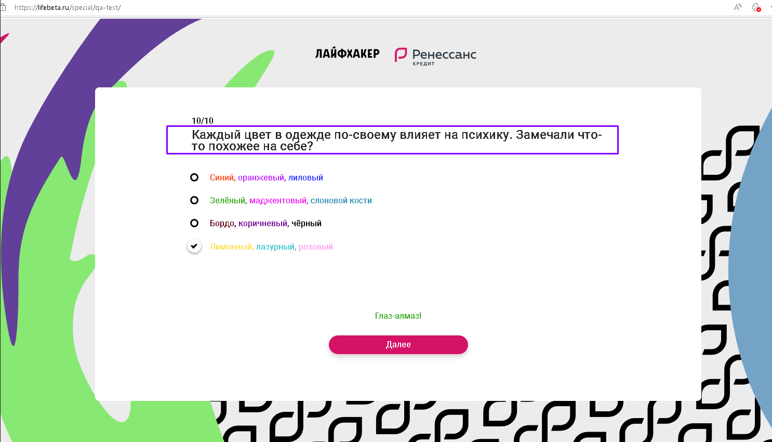 | 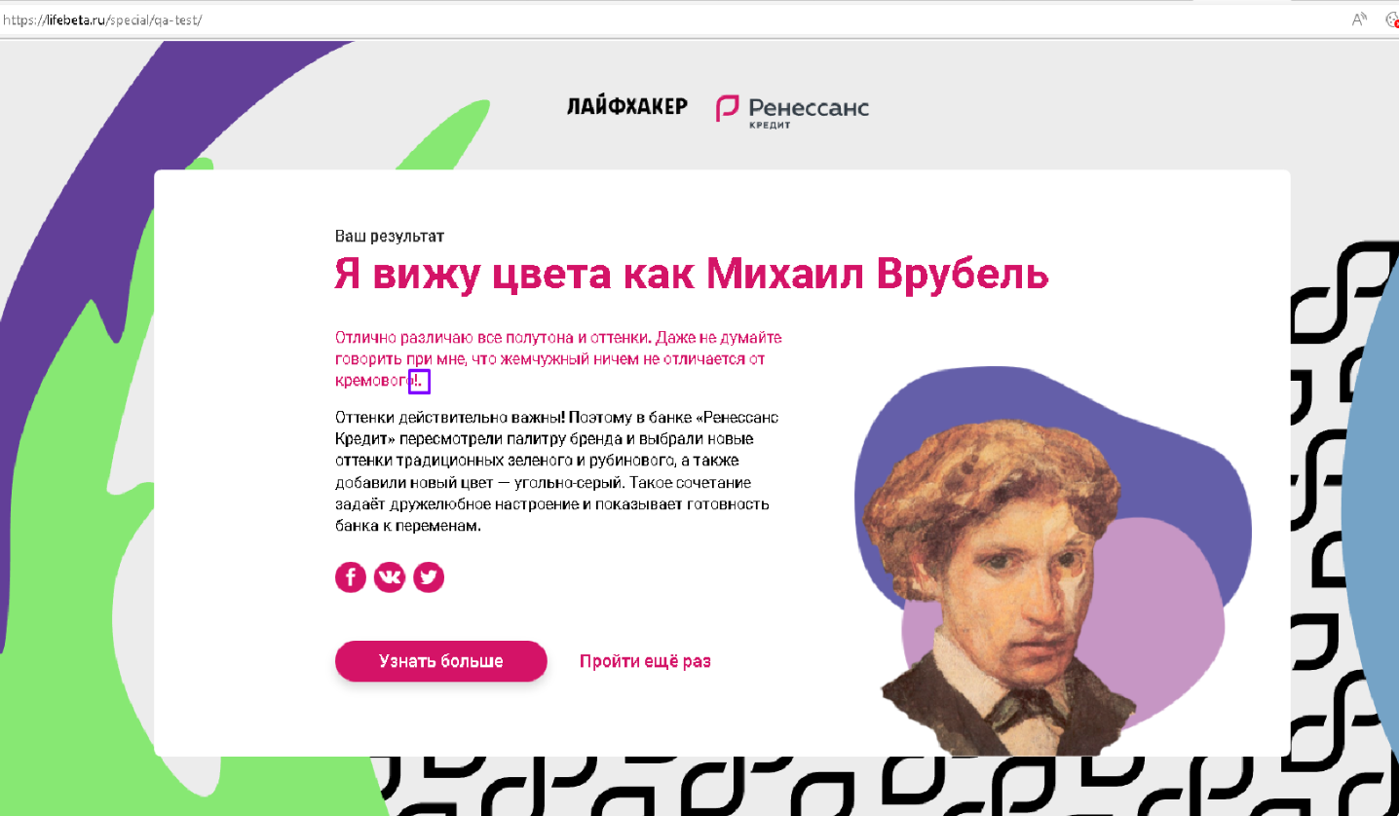 | 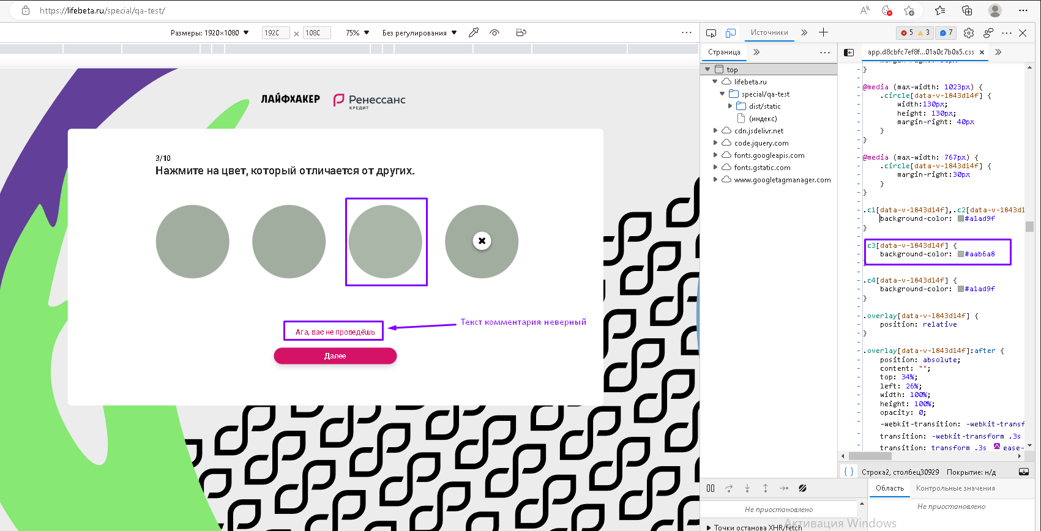 | 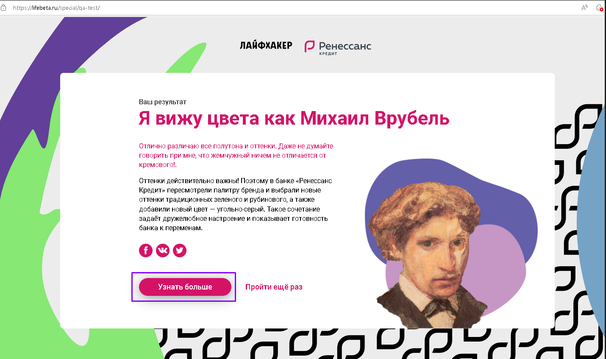 | 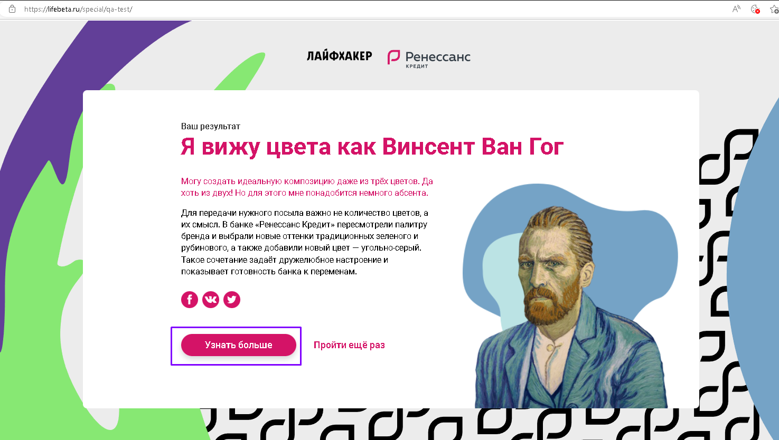 | 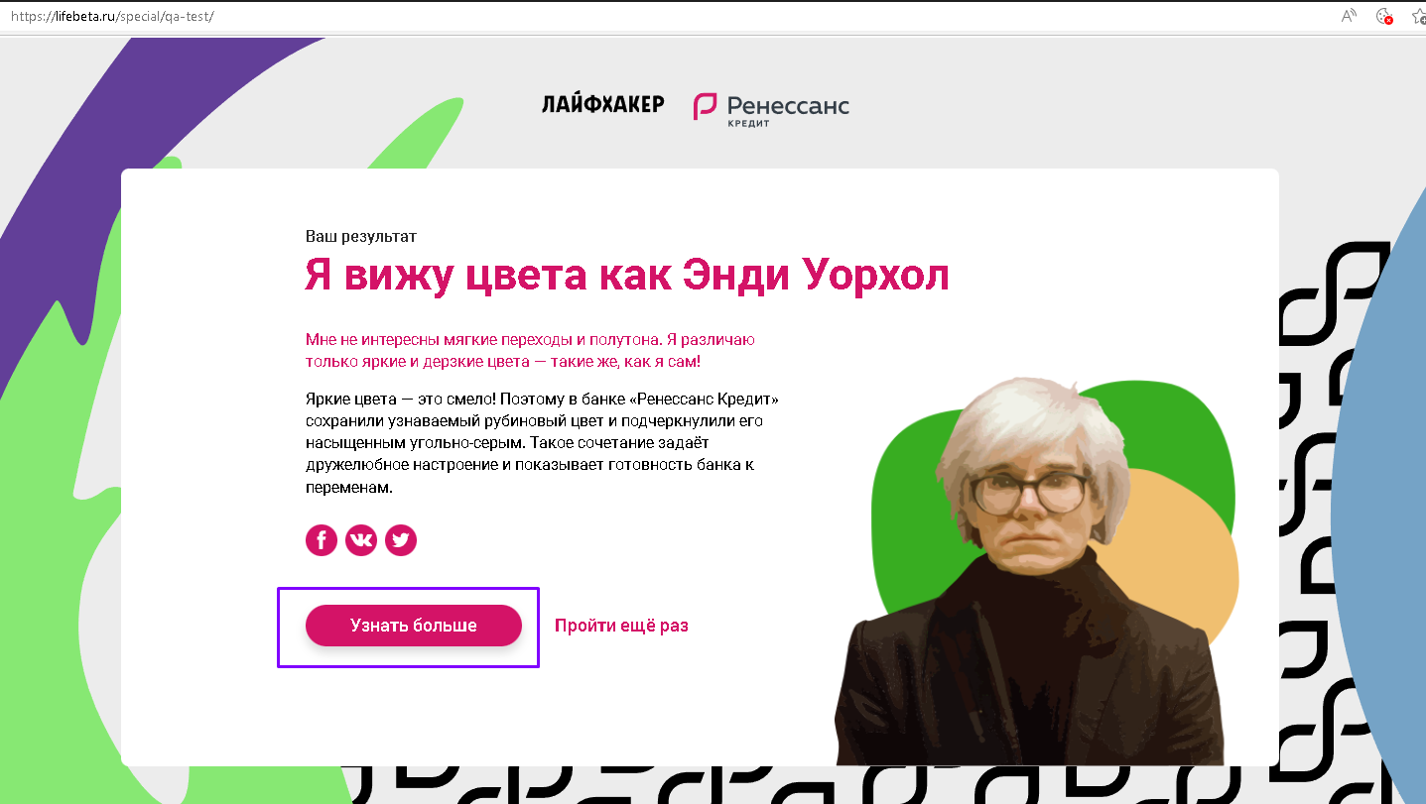 | 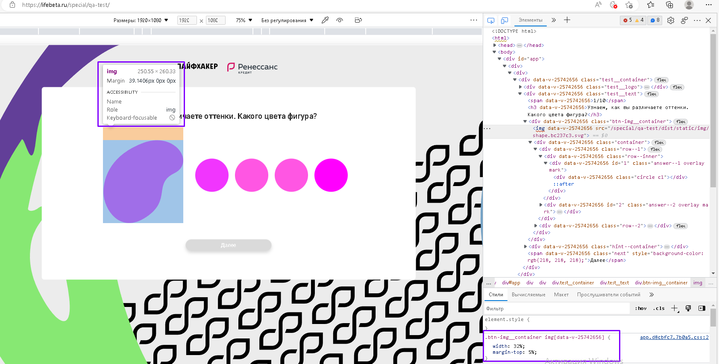 | 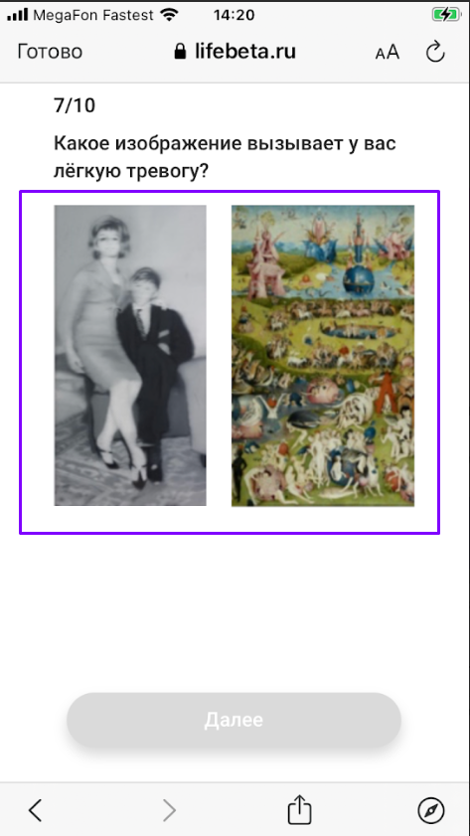 | 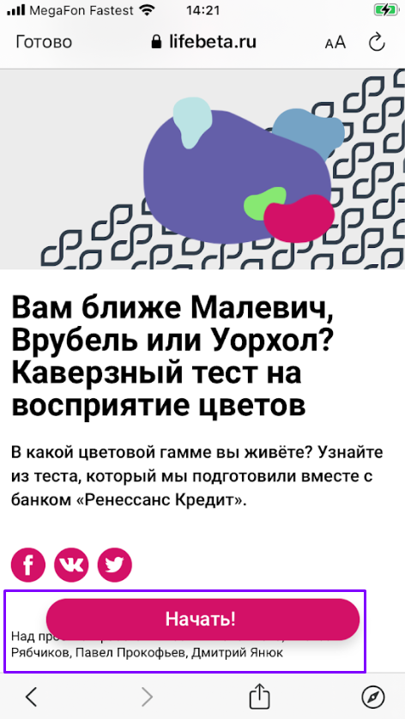 | 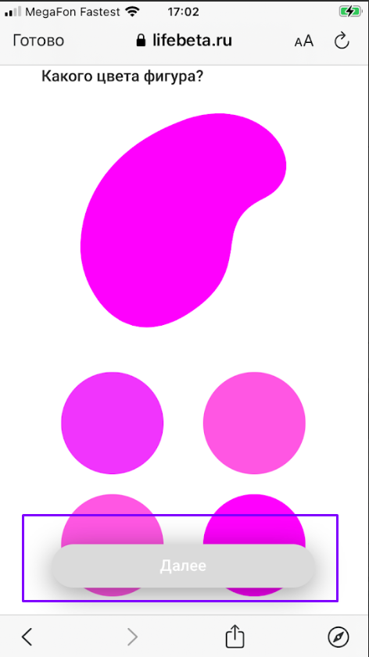 | 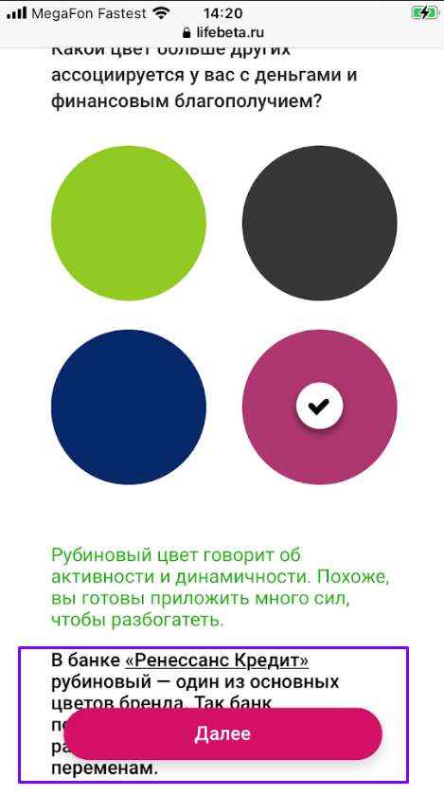 | 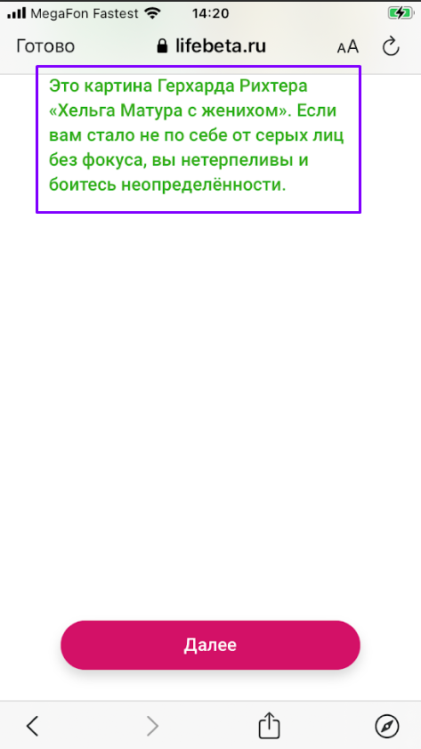 | 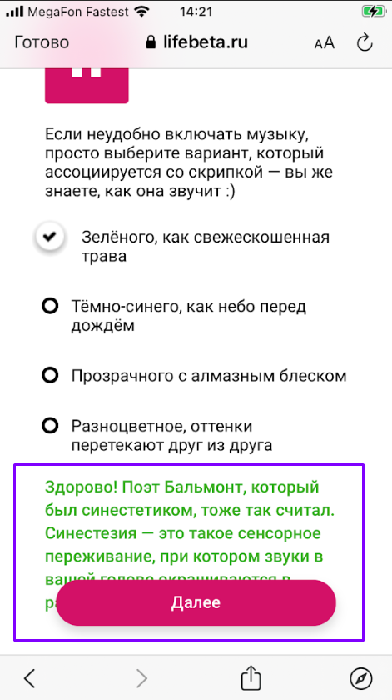
 | 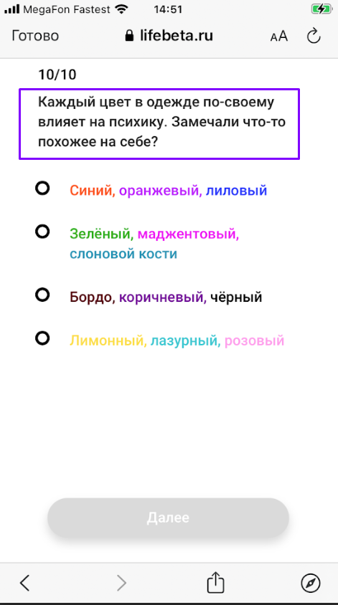 | 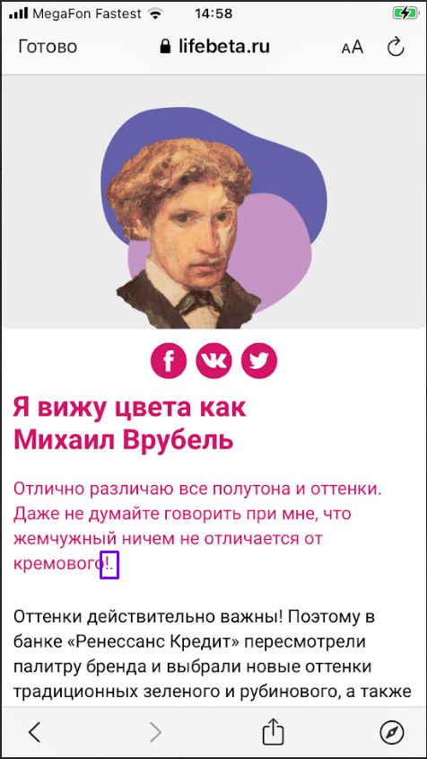 | 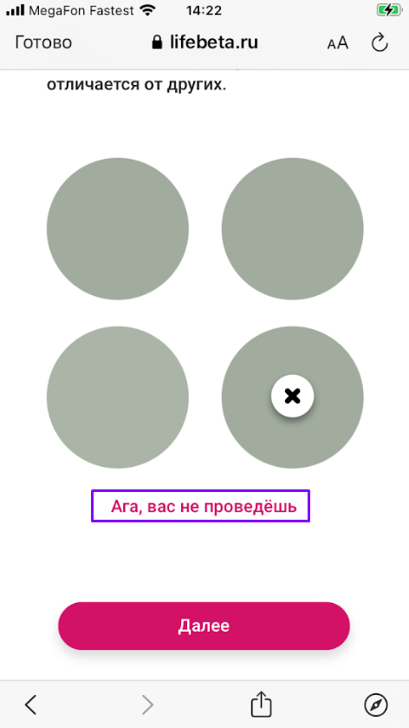 |  | 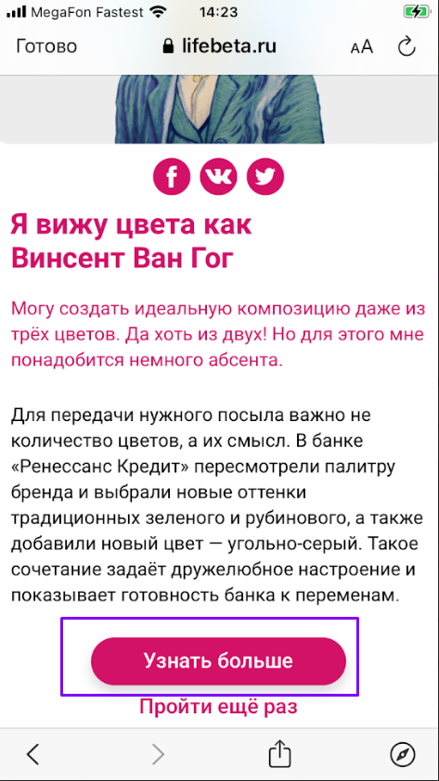 | 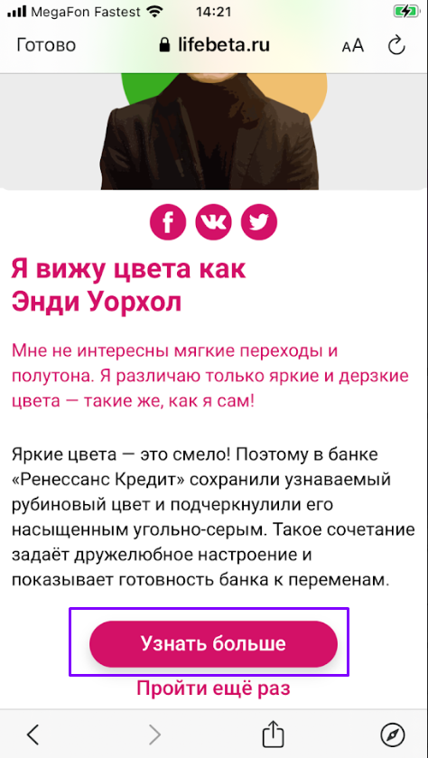 |  |  |  | 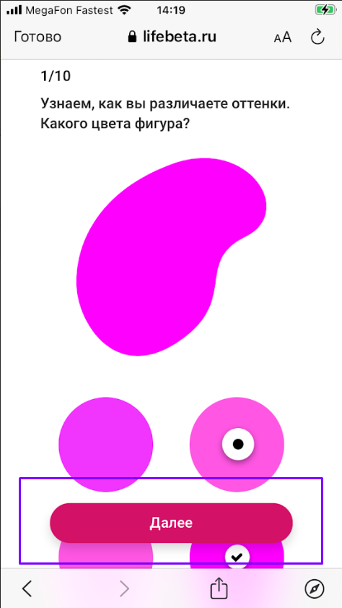 |  | 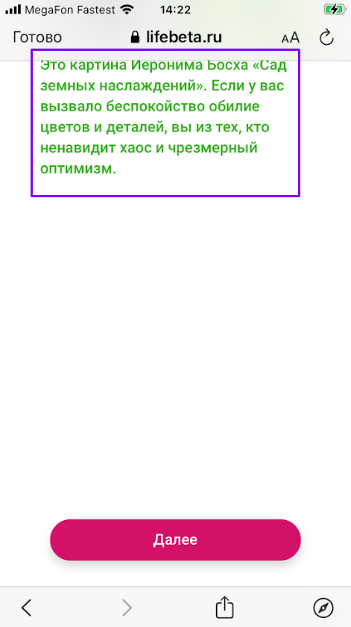 | 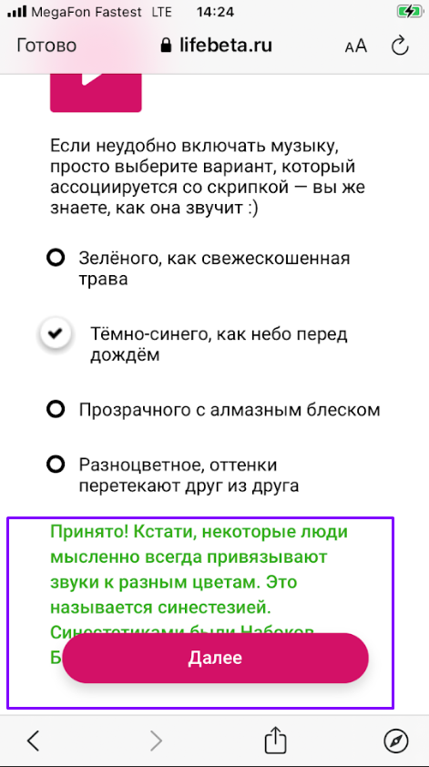

Пояснения и ссылки: | ссылка 1 - В данном случае, не имеет значения, ккакие ответы на вопросы выбраны, поэтому здесь и далее формулировка "Ответить на вопросы 1-n" предполагает следующие действия: | ссылка 3 - Здесь и далее формулировка "Ответить на вопросы №№ 1-10 с результатом: "Михаил Врубель" предполагает следующие действия: | ссылка 4 - Формулировку комментария необходимо проверить в требованиях. Отличающийся цвет в кружке 3, поэтому текст комментария должен быть соответствующий, например, :"Ошибка", как в случае выбора первого и второго кружка. | ссылка 5 - Необходимо уточнить в требованиях, что должно происходить при нажатии на кнопку "Узнать больше". | ссылка 7 - Здесь и далее формулировка "Ответить на вопросы №№ 1-10 с результатом: "Винсент Ван Гог" предполагает следующие действия: | ссылка 8 - Здесь и далее формулировка "Ответить на вопросы №№ 1-10 с результатом: "Энди Уорхол" предполагает следующие действия: | ссылка 9 - Здесь и далее формулировка "Ответить на вопросы №№ 1-10 с результатом: "Казимир Малевич" предполагает следующие действия: |  | ссылка 10 - Необходимо уточнить в требованиях, как именно должны отображаться данные элементы на мобильном устройстве
 | 1. Выбрать любой ответ на вопрос 1. | 1. На вопрос № 1 выбрать: четвертый (последний) розовый кружок |  | ссылка 6 - Учитывая, что при клике на кнопку "Узнать больше" вероятнее всего должен происходить переход на информационную страницу заказчика (Банк Ренессанс Кредит), то есть основная цель теста не выполняется, серьезность и приоритет у бага высокие. | 1. На вопрос № 1 выбрать: первый розовый кружок | 1. На вопрос № 1 выбрать: четвертый розовый кружок | 1. На вопрос № 1 выбрать: второй розовый кружок
 | 2. Нажать кнопку "Далее". | 2. Нажать кнопку "Далее". |  |  | 2. Нажать кнопку "Далее". | 2. Нажать кнопку "Далее". | 2. Нажать кнопку "Далее".
 | 3. Выбрать любой ответ на вопрос 2. | 3. На вопрос № 2 выбрать: "Вижу трехзначное число" |  |  | 3. На вопрос № 2 выбрать: "Вижу 8" | 3. На вопрос № 2 выбрать: "Вижу только разноцветные кружочки" | 3. На вопрос № 2 выбрать: "Вижу 8"
 | 4. Нажать кнопку "Далее". | 4. Нажать кнопку "Далее". |  |  | 4. Нажать кнопку "Далее". | 4. Нажать кнопку "Далее". | 4. Нажать кнопку "Далее".
 | 5. Выбрать любой ответ на вопрос 3. | 5. На вопрос № 3 выбрать: третий серый кружок |  |  | 5. На вопрос № 3 выбрать: первый серый кружок | 5. На вопрос № 3 выбрать: четвертый серый кружок | 5. На вопрос № 3 выбрать: второй серый кружок
 | 6. Нажать кнопку "Далее". | 6. Нажать кнопку "Далее". |  |  | 6. Нажать кнопку "Далее". | 6. Нажать кнопку "Далее". | 6. Нажать кнопку "Далее".
 | 7. Выбрать любой ответ на вопрос n. | 7. На вопрос № 4 выбрать: картинку в сером цвете, монитор повернут |  |  | 7. На вопрос № 4 выбрать: картинку с желтыми стенами | 7. На вопрос № 4 выбрать: картинку с синим столом | 7. На вопрос № 4 выбрать: картинку в сером цвете, монитор отвернут
 | 8. Нажать кнопку "Далее". | 8. Нажать кнопку "Далее". |  |  | 8. Нажать кнопку "Далее". | 8. Нажать кнопку "Далее". | 8. Нажать кнопку "Далее".
 |  | 9. На вопрос № 5 выбрать: синий кружок |  |  | 9. На вопрос № 5 выбрать: зеленый кружок | 9. На вопрос № 5 выбрать: зеленый кружок | 9. На вопрос № 5 выбрать: угольный кружок
 | ссылка 2 - Формулировку вопроса необходимо уточнить в требованиях | 10. Нажать кнопку "Далее". |  |  | 10. Нажать кнопку "Далее". | 10. Нажать кнопку "Далее". | 10. Нажать кнопку "Далее".
 |  | 11. На вопрос № 6 выбрать: "Чувствую себя свободней и легче в светлых тонах" |  |  | 11. На вопрос № 6 выбрать: "Меня расслабляет синий цвет, сразу вспоминаю море" | 11. На вопрос № 6 выбрать: "Красный цвет вызывает у меня прилив энергии" | 11. На вопрос № 6 выбрать: "В черном растет моя уверенность в себе"
 |  | 12. Нажать кнопку "Далее". |  |  | 12. Нажать кнопку "Далее". | 12. Нажать кнопку "Далее". | 12. Нажать кнопку "Далее".
 |  | 13. На вопрос № 7 выбрать: вторую картинку "Сад земных наслаждений" |  |  | 13. На вопрос № 7 выбрать: размытое фото | 13. На вопрос № 7 выбрать: вторую картинку "Сад земных наслаждений" | 13. На вопрос № 7 выбрать: размытое фото
 |  | 14. Нажать кнопку "Далее". |  |  | 14. Нажать кнопку "Далее". | 14. Нажать кнопку "Далее". | 14. Нажать кнопку "Далее".
 |  | 15. На вопрос № 8 выбрать: третью картинку (с одеждой цвета тауп) |  |  | 15. На вопрос № 8 выбрать: картинку с одеждой зеленого цвета | 15. На вопрос № 8 выбрать: картинку с одеждой кораллового цвета | 15. На вопрос № 8 выбрать: картинку с одеждой серого цвета
 |  | 16. Нажать кнопку "Далее". |  |  | 16. Нажать кнопку "Далее". | 16. Нажать кнопку "Далее". | 16. Нажать кнопку "Далее".
 |  | 17. На вопрос № 9 выбрать: "Прозрачного с алмазным блеском" |  |  | 17. На вопрос № 9 выбрать: "Зеленого, как свежескошенная трава" | 17. На вопрос № 9 выбрать: "Разноцветное, оттенки перетекают друг из друга" | 17. На вопрос № 9 выбрать: "Зеленого, как свежескошенная трава"
 |  | 18. Нажать кнопку "Далее". |  |  | 18. Нажать кнопку "Далее". | 18. Нажать кнопку "Далее". | 18. Нажать кнопку "Далее".
 |  | 19. На вопрос № 10 выбрать: "Лимонный, лазурный, розовый" |  |  | 19. На вопрос № 10 выбрать: "Синий, оранжевый, лиловый" | 19. На вопрос № 10 выбрать: "Лимонный, лазурный, розовый" | 19. На вопрос № 10 выбрать: "Бордо, коричневый, черный"
 |  | 20. Нажать кнопку "Далее". |  |  | 20. Нажать кнопку "Далее". | 20. Нажать кнопку "Далее". | 20. Нажать кнопку "Далее".

